Sheet1
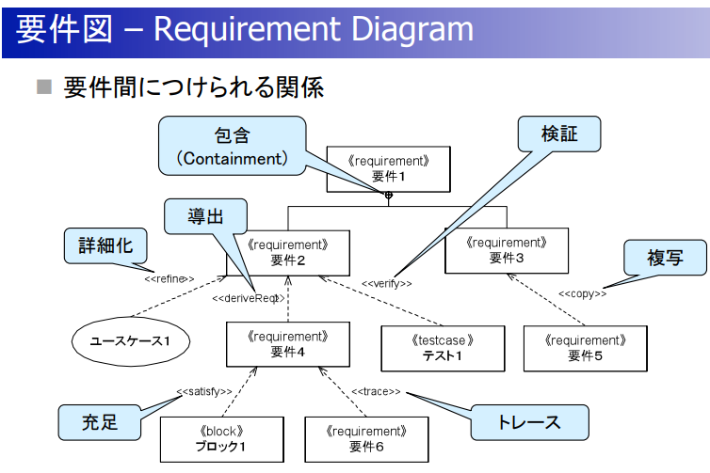
SysMLとは？
 | システムを実現する際に効果を発揮するモデリング言語である
 | システムの仕様化、分析、設計、妥当性確認/検証のために利用する

特徴
 | グラフィカル、で分かりやすい？
 | UMLよりコンパクト？

ダイアグラム
 | SysMLで独自なのは、要求図とパラメトリック図
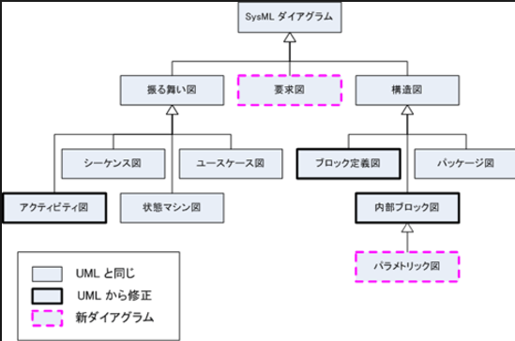

ダイヤグラム間の関係
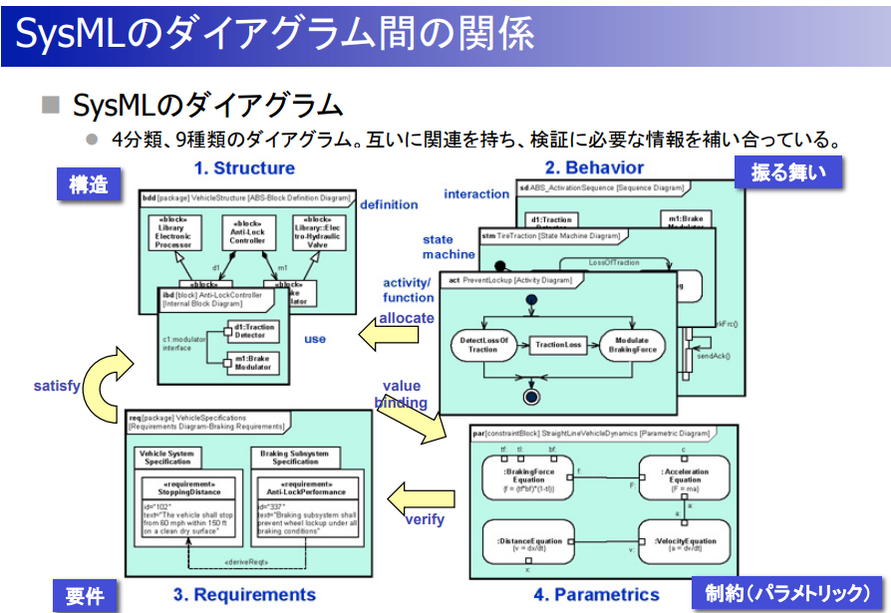

 | satisfy:満足
 | allocate:割り当てる？
 | value binding :値の受け渡し
 | verify:検証

モデリングの流れ |  | http://www.umlcert.org/news/pdf/100128_sysml_03.pdf
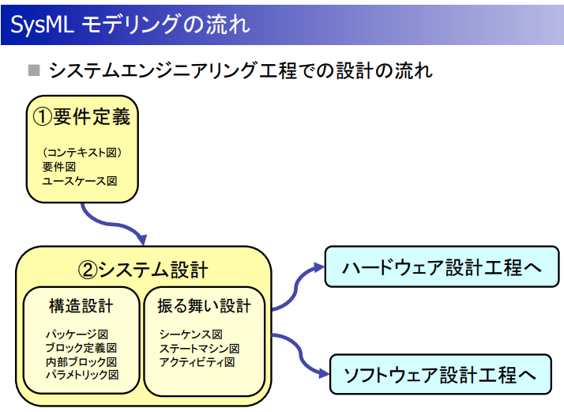

 | 要求図
 |  | 特に要求開発などの場面において、主として要求や要求間の関係を表現するために利用することができる。
 |  | システムにかかわる利害関係者が求める、システムが持つべき能力や満たすべき条件を記述したもの

 |  | ユースケース図との違い
 |  |  | ユースケース図は機能要求を扱うが、非機能要求は扱うことができないが、要求図は扱える
 |  |  | 要求を網羅できる！

 |  | 書いた後どう使うの？？
 |  |  | 要求図のあと工程のタスクは？？
 |  |  | 要求の必要性確認
 |  |  | 要求の変更発生時の影響確認

 |  | 要求図の作り方
 |  |  | 要求抽出
 |  |  |  | 多くの要求を記載していく
 |  |  |  | 関係は記載せず、網羅的に要求のみ記載
 |  |  |  | 利害関係者に対するインタビュー、アンケート
 |  |  |  | 機能要求はユースケースを踏まえる
 |  |  |  | 非機能要求は品質特性（効率性、信頼性、保守性、再利用性・・・）を意識する

 |  |  |  |  | 効率性 | 信頼性 | 保守性 | ・・・
 |  |  |  | 関係者A
 |  |  |  | 関係者B

 |  |  | 要求分析
 |  |  |  | 要求間の構造を分析する
 |  |  |  | 目的は、要求の必要性を明示できる、要求の変更発生時の影響をたどれる
 |  |  |  | 分析対象のシステムの性格を考慮して、階層構造の定義は検討が必要

 |  |  |  | 利害関係者要求-システム要求-サブシステム要求 のように階層化

 |  |  | 要求の仕様化
 |  |  |  | ？？？

 |  |  | 要求の妥当性確認
 |  |  |  | テストケース作成することで、妥当性確認を行う

 |  |  | 要求管理

 | 要求図
 |  | SysML要求図の書き方
 |  | http://forza.cocolog-nifty.com/blog/2013/08/sysml-619c.html

 |  |  | 業務システムの要件定義でも、Whyに相当する要求と要求仕様(SRS)を関連付けて、詳細化していく作業は重要だ。
 |  |  | 設計していると、すぐにWhyの部分を忘れてしまいがち。
 |  |  | だから、要求図を使って、本来の要求を詳細化していく過程で、仕様と要求を常にリンクするようにしながら、要求と仕様のズレをなくしたい。

 | 要求図の例 |  | http://www.umlcert.org/news/pdf/100128_sysml_03.pdf

